BAY23
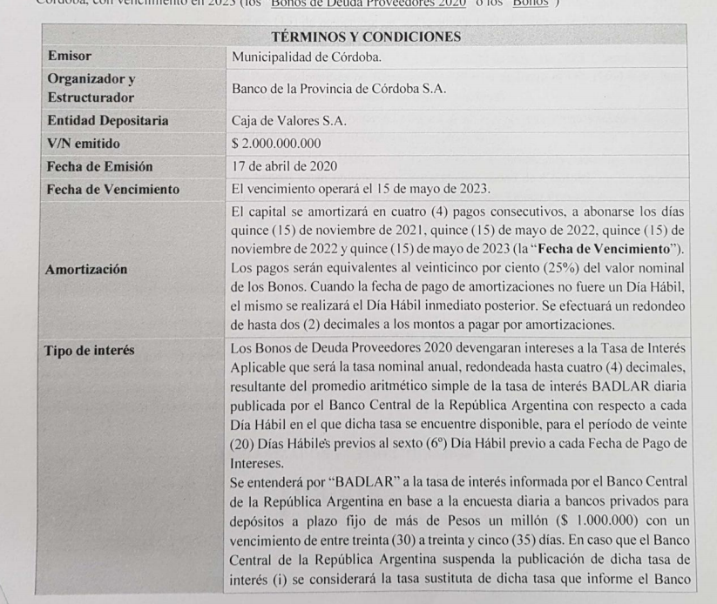
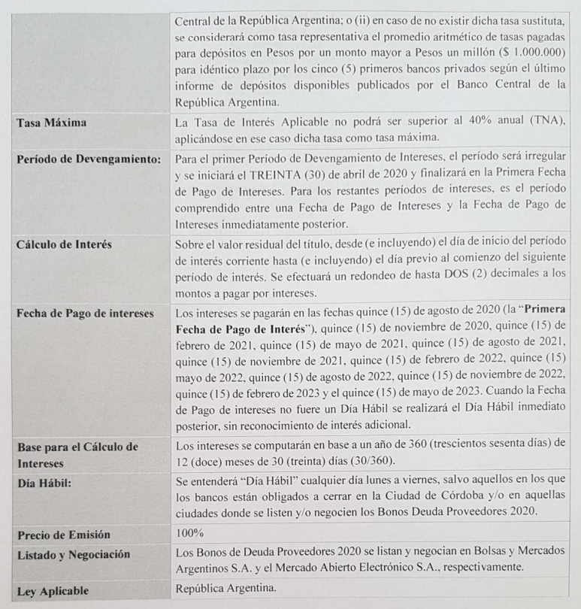
Bonos de deuda proveedores 2020 - Municipalidad de Córdoba

Datos de emisión |  | Flujo de fondos BAY23 |  |  |  |  |  |  |  |  | Flujo de fondos BAY23
Emisión | 17/04/2020 | Fecha | VR | Días | Interes | Amort. | Total | Días | VPFF | t x VPFF | Fecha | VR | Días | Interes | Amort. | Total
Vencimiento | 15/05/2023 | 07/07/2021 | 100.00 |  |  |  | -90.00 |  |  |  | 07/07/2021 | 100.00 |  |  |  | 0.00
BADLAR | 34.06% | 15/08/2021 | 100.00 | 90 | 8.52 |  | 8.52 | 38 | 8.07 | 0.85 | 15/08/2021 | 100.00 | 90 | 8.52 | 0.00 | 8.52
Cupon | 0.00% | 15/11/2021 | 100.00 | 90 | 8.52 | 25.00 | 33.52 | 128 | 28.03 | 9.97 | 15/11/2021 | 100.00 | 90 | 8.52 | 25.00 | 33.52
Último pago | 15/05/2021 | 15/02/2022 | 75.00 | 90 | 6.39 |  | 6.39 | 218 | 4.71 | 2.85 | 15/02/2022 | 75.00 | 90 | 6.39 | 0.00 | 6.39
Tope | 40.00% | 15/05/2022 | 75.00 | 90 | 6.39 | 25.00 | 31.39 | 308 | 20.41 | 17.46 | 15/05/2022 | 75.00 | 90 | 6.39 | 25.00 | 31.39
 |  | 15/08/2022 | 50.00 | 90 | 4.26 |  | 4.26 | 398 | 2.44 | 2.70 | 15/08/2022 | 50.00 | 90 | 4.26 | 0.00 | 4.26
 |  | 15/11/2022 | 50.00 | 90 | 4.26 | 25.00 | 29.26 | 488 | 14.80 | 20.06 | 15/11/2022 | 50.00 | 90 | 4.26 | 25.00 | 29.26
 |  | 15/02/2023 | 25.00 | 90 | 2.13 |  | 2.13 | 578 | 0.95 | 1.52 | 15/02/2023 | 25.00 | 90 | 2.13 | 0.00 | 2.13
 |  | 15/05/2023 | 25.00 | 90 | 2.13 | 25.00 | 27.13 | 668 | 10.67 | 19.80 | 15/05/2023 | 25.00 | 90 | 2.13 | 25.00 | 27.13

 |  |  |  |  |  | TIR | 65.35%
 |  |  |  |  |  | DM | 0.72 |  | 90.08 | 75.21

 |  |  |  |  |  |  |  |  | Duration | 0.83
 |  | Upside a TIR |  |  | 40.00% | 103.88 | 15.43%
 |  |  |  |  | 45.00% | 100.72 | 11.91%

Variaciones
Cuadro IX |  |  |  |  |  |  | Cuadro IX |  |  |  |  |  |  | Cuadro IX |  |  |  |  |  |  | Cuadro VII |  |  |  |  |  |  | Cuadro III |  |  |  |  |  |  | Cuadro I
Variaciones de bonos ajustables por CER |  |  |  |  |  |  | Variaciones de bonos ajustables por CER |  |  |  |  |  |  | Variaciones de bonos ajustables por CER |  |  |  |  |  |  | Variaciones de bonos ajustables por CER |  |  |  |  |  |  | Variaciones de bonos ajustables por CER |  |  |  |  |  |  | Variaciones de bonos ajustables por CER
Evolución de precios y tasas durante Junio 2021 |  |  |  |  |  |  | Evolución de precios y tasas durante Junio 2021 |  |  |  |  |  |  | Evolución de precios y tasas durante Mayo 2021 |  |  |  |  |  |  | Evolución de precios y tasas durante Abril 2021 |  |  |  |  |  |  | Evolución de precios y tasas durante Marzo 2021 |  |  |  |  |  |  | Evolución de precios y tasas YTD
Titulo | Last |  | 2021-06-30 |  | Variaciones |  | Titulo | 2021-06-30 |  | 2021-05-31 |  | Variaciones |  | Titulo | 2021-05-31 |  | 2021-04-30 |  | Variaciones |  | Titulo | 2021-04-30 |  | 2021-03-31 |  | Variaciones |  | Titulo | Last |  | 2021-02-26 |  | Variaciones |  | Titulo | Last |  | 2020-12-30 |  | Variaciones
 | Px. | TIR | Px. | TIR | Px. (%) | BPs |  | Px. | TIR | Px. | TIR | Px. (%) | BPs |  | Px. | TIR | Px. | TIR | Px. (%) | BPs |  | Px. | TIR | Px. | TIR | Px. (%) | BPs |  | Px. | TIR | Px. | TIR | Px. (%) | BPs |  | Px. | TIR | Px. | TIR | Px. (%) | BPs
TX21 | 166.80 | -0.70% | 165.95 | -2.06% | 0.51% | 136.33 | TX21 | 165.95 | -2.06% | 161.25 | -7.13% | 2.91% | 507.00 | TX21 | 161.25 | -7.13% | 155.50 | -6.94% | 3.70% | -19.35 | TX21 | 155.50 | -6.94% | 149.00 | -4.58% | 4.36% | -235.65 | TX21 | 149.00 | -4.58% | 144.00 | -6.27% | 3.47% | 169.00 | TX21 | 161.25 | -7.13% | 132.32 | -1.57% | 21.86% | -556.00 | Anual | 365 | 33.00%
TC21 | 525.10 | -2.72% | 522.50 | -2.06% | 0.50% | -66.48 | TC21 | 522.50 | -2.06% | 507.30 | -8.07% | 3.00% | 601.00 | TC21 | 507.30 | -8.07% | 489.50 | -8.34% | 3.64% | 26.73 | TC21 | 489.50 | -8.34% | 468.00 | -4.11% | 4.59% | -422.73 | TC21 | 468.00 | -4.11% | 453.00 | -6.51% | 3.31% | 240.00 | TC21 | 507.30 | -8.07% | 416.23 | -1.41% | 21.88% | -666.00 | Plazo | 1 | 0.09%
TX22 | 158.20 | 2.50% | 157.00 | 2.61% | 0.76% | -11.48 | TX22 | 157.00 | 2.61% | 152.90 | 0.62% | 2.68% | 199.00 | TX22 | 152.90 | 0.62% | 146.25 | 0.89% | 4.55% | -27.18 | TX22 | 146.25 | 0.89% | 141.50 | 0.10% | 3.36% | 79.18 | TX22 | 141.50 | 0.10% | 139.68 | -3.09% | 1.31% | 319.00 | TX22 | 152.90 | 0.62% | 126.18 | 0.22% | 21.18% | 40.00
PR13 | 740.00 | 1.93% | 741.00 | 1.41% | -0.13% | 52.00 | PR13 | 741.00 | 1.41% | 716.27 | 0.88% | 3.45% | 53.00 | PR13 | 716.00 | 0.88% | 698.05 | 1.84% | 2.57% | -96.00 | PR13 | 719.90 | 1.84% | 706.00 | 2.37% | 1.97% | -53.00 | PR13 | 706.00 | 2.37% | 711.83 | -1.29% | -0.82% | 366.00 | PR13 | 716.00 | 0.88% | 583.56 | 2.62% | 22.69% | -174.00 | Monto | Tasa | Días | Directo | Monto
T2X2 | 149.40 | 2.59% | 149.00 | 2.23% | 0.27% | 35.67 | T2X2 | 149.00 | 2.23% | 144.50 | 1.38% | 3.11% | 85.00 | T2X2 | 144.50 | 1.38% | 137.50 | 1.89% | 5.09% | -50.68 | T2X2 | 137.50 | 1.89% | 134.00 | 0.81% | 2.61% | 107.68 | T2X2 | 134.00 | 0.81% | 132.90 | 1.06% | 0.83% | -25.00 | T2X2 | 144.50 | 1.38% | 114.15 | 3.53% | 26.59% | -215.00
TC23 | 371.00 | 3.94% | 365.00 | 4.54% | 1.64% | -59.58 | TC23 | 365.00 | 4.54% | 356.00 | 3.41% | 2.53% | 113.00 | TC23 | 356.00 | 3.41% | 339.00 | 3.68% | 5.01% | -27.23 | TC23 | 339.00 | 3.68% | 333.50 | 2.23% | 1.65% | 145.23 | TC23 | 333.50 | 2.23% | 325.77 | 0.91% | 2.37% | 132.00 | TC23 | 356.00 | 3.41% | 281.77 | 4.63% | 26.34% | -122.00 | 5,000,000 | Pasiva | 89 | 8.38% | -418,762
TX23 | 152.35 | 4.00% | 150.40 | 4.36% | 1.30% | -35.53 | TX23 | 150.40 | 4.36% | 146.60 | 3.34% | 2.59% | 102.00 | TX23 | 146.60 | 3.34% | 141.50 | 2.85% | 3.60% | 49.25 | TX23 | 141.50 | 2.85% | 130.60 | 4.89% | 8.35% | -204.25 | TX23 | 130.60 | 4.89% | 134.28 | 0.90% | -2.74% | 399.00 | TX23 | 146.60 | 3.34% | 117.73 | 3.87% | 24.52% | -53.00 | 5,000,000 | Activa | 89 | 8.56% | 427,861
T2X3 | 137.00 | 4.12% | 135.00 | 4.51% | 1.48% | -39.31 | T2X3 | 135.00 | 4.51% | 130.10 | 4.20% | 3.77% | 31.00 | T2X3 | 122.75 | 4.81% | 122.75 | 4.81% | 0.00% | 0.00 | T2X3 | 122.75 | 4.81% | 122.00 | 3.14% | 0.61% | 166.85 | T2X3 | 122.00 | 3.14% | 119.00 | 3.92% | 2.52% | -78.00 | T2X3 | 122.75 | 4.81% |  |  |  | 480.85 |  | Neto
TX24 | 143.60 | 5.36% | 141.50 | 5.78% | 1.48% | -41.78 | TX24 | 141.50 | 5.78% | 138.70 | 4.85% | 2.02% | 93.00 | TX24 | 138.70 | 4.85% | 131.75 | 4.96% | 5.28% | -10.66 | TX24 | 131.75 | 4.96% | 120.25 | 6.81% | 9.56% | -185.34 | TX24 | 120.25 | 6.81% | 125.32 | 3.51% | -4.04% | 330.00 | TX24 | 138.70 | 4.85% | 107.87 | 6.10% | 28.59% | -125.00 |  |  |  | Rdo. | 9,099
TX26 | 116.10 | 7.10% | 114.50 | 7.27% | 1.40% | -17.19 | TX26 | 114.50 | 7.27% | 114.00 | 6.22% | 0.44% | 105.00 | TX26 | 114.00 | 6.22% | 105.52 | 6.99% | 8.04% | -76.83 | TX26 | 107.30 | 6.99% | 99.70 | 7.70% | 7.62% | -71.17 | TX26 | 99.70 | 7.70% | 102.60 | 5.70% | -2.83% | 200.00 | TX26 | 114.00 | 6.22% | 85.52 | 7.74% | 33.30% | -152.00 |  |  |  | Rdo (%) | 0.18%
TC25P | 342.00 | 5.14% | 338.00 | 5.27% | 1.18% | -13.45 | TC25P | 338.00 | 5.27% | 320.00 | 5.58% | 5.63% | -31.00 | TC25P | 320.00 | 5.58% | 305.00 | 5.64% | 4.92% | -6.11 | TC25P | 305.00 | 5.64% | 277.61 | 7.03% | 9.87% | -138.89 | TC25P | 284.00 | 7.03% | 290.00 | 4.97% | -2.07% | 206.00 | TC25P | 320.00 | 5.58% | 233.61 | 8.09% | 36.98% | -251.00
TX28 | 108.60 | 8.24% | 107.90 | 8.22% | 0.65% | 2.49 | TX28 | 107.90 | 8.22% | 108.00 | 7.15% | -0.09% | 107.00 | TX28 | 108.00 | 7.15% | 100.35 | 7.74% | 7.63% | -58.54 | TX28 | 102.35 | 7.74% | 96.27 | 8.09% | 6.32% | -35.46 | TX28 | 96.27 | 8.09% | 101.50 | 5.77% | -5.15% | 232.00 | TX28 | 108.00 | 7.15% | 82.70 | 8.01% | 30.60% | -86.00
DICP | 2,369.00 | 8.81% | 2,300.00 | 9.22% | 3.00% | -40.92 | DICP | 2,300.00 | 9.22% | 2,267.49 | 8.59% | 1.43% | 63.00 | DICP | 2,348.00 | 8.59% | 2,146.00 | 9.37% | 9.41% | -78.00 | DICP | 2,146.00 | 9.37% | 2,000.00 | 9.81% | 7.30% | -44.00 | DICP | 2,000.00 | 9.81% | 2,098.00 | 7.95% | -4.67% | 186.00 | DICP | 2,348.00 | 8.59% | 1,880.00 | 8.51% | 24.89% | 8.00
PARP | 887.00 | 11.07% | 881.00 | 11.05% | 0.68% | 1.55 | PARP | 881.00 | 11.05% | 840.00 | 11.04% | 4.88% | 1.00 | PARP | 840.00 | 11.04% | 793.00 | 11.13% | 5.93% | -9.00 | PARP | 793.00 | 11.13% | 785.00 | 10.72% | 1.02% | 41.00 | PARP | 785.00 | 10.72% | 823.00 | 9.82% | -4.62% | 90.00 | PARP | 840.00 | 11.04% | 696.95 | 10.49% | 20.52% | 55.00
CUAP | 1,345.00 | 10.05% | 1,320.00 | 10.16% | 1.89% | -10.76 | CUAP | 1,320.00 | 10.16% | 1,235.00 | 10.73% | 6.88% | -57.00 | CUAP | 1,235.00 | 10.73% | 1,200.00 | 10.52% | 2.92% | 21.00 | CUAP | 1,200.00 | 10.52% | 1,140.00 | 10.56% | 5.26% | -4.00 | CUAP | 1,140.00 | 10.56% | 1,200.00 | 9.51% | -5.00% | 105.00 | CUAP | 1,235.00 | 10.73% | 1,010.00 | 10.40% | 22.28% | 33.00
 |  |  |  |  |  |  |  |  |  |  |  |  |  |  |  |  |  |  |  |  |  |  |  |  |  |  |  |  |  |  |  |  |  |  | CCL |  |  |  |  | 15.51%
Fuente: BAVSA Research en base a cálculos propios y IAMC |  |  |  |  |  |  | Fuente: BAVSA Research en base a cálculos propios y IAMC |  |  |  |  |  |  | Fuente: BAVSA Research en base a cálculos propios y IAMC |  |  |  |  |  |  | Fuente: BAVSA Research en base a cálculos propios y IAMC |  |  |  |  |  |  | Fuente: BAVSA Research en base a cálculos propios y IAMC |  |  |  |  |  |  | Fuente: BAVSA Research en base a cálculos propios y IAMC

 |  |  |  |  |  |  |  |  |  |  |  |  |  |  |  |  |  |  |  |  |  |  |  |  |  |  |  |  |  |  |  |  |  |  |  |  |  |  |  |  | 15.41%
Cuadro V |  |  |  |  |  |  | Cuadro V |  |  |  |  |  |  | Cuadro IV |  |  |  |  |  |  | Cuadro IV |  |  |  |  |  |  | Cuadro IV |  |  |  |  |  |  | Cuadro IV
Variaciones de bonos a tasa fija y BADLAR |  |  |  |  |  |  | Variaciones de bonos a tasa fija y BADLAR |  |  |  |  |  |  | Variaciones de bonos a tasa fija y BADLAR |  |  |  |  |  |  | Variaciones de bonos a tasa fija y BADLAR |  |  |  |  |  |  | Variaciones de bonos a tasa fija y BADLAR |  |  |  |  |  |  | Variaciones de bonos a tasa fija y BADLAR
Evolución de precios y tasas durante Junio 2021 |  |  |  |  |  |  | Evolución de precios y tasas durante Junio 2021 |  |  |  |  |  |  | Evolución de precios y tasas durante Mayo 2021 |  |  |  |  |  |  | Evolución de precios y tasas durante Abril 2021 |  |  |  |  |  |  | Evolución de precios y tasas durante Marzo 2021 |  |  |  |  |  |  | Evolución de precios y tasas YTD
Titulo | Last |  | 2021-06-30 |  | Variaciones |  | Titulo | 2021-06-30 |  | 2021-05-31 |  | Variaciones |  | Titulo | 2021-05-31 |  | 2021-04-30 |  | Variaciones |  | Titulo | Last |  | 2021-03-31 |  | Variaciones |  | Titulo | Last |  | 2021-02-26 |  | Variaciones |  | Titulo | Last |  | 2020-12-30 |  | Variaciones
 | Px. | TIR | Px. | TIR | Px. (%) | BPs |  | Px. | TIR | Px. | TIR | Px. (%) | BPs |  | Px. | TIR | Px. | TIR | Px. (%) | BPs |  | Px. | TIR | Px. | TIR | Px. (%) | BPs |  | Px. | TIR | Px. | TIR | Px. (%) | BPs |  | Px. | TIR | Px. | TIR | Px. (%) | BPs
TO21 | 100.50 | 40.04% | 99.60 | 42.44% | 0.90% | -240.37 | TO21 | 99.60 | 42.44% | 96.10 | 45.28% | 3.64% | -284.00 | TO21 | 96.10 | 45.28% | 94.24 | 41.81% | 1.97% | 347.21 | TO21 | 94.24 | 41.81% | 90.25 | 46.60% | 4.42% | -479.21 | TO21 | 90.25 | 46.60% | 88.40 | 41.90% | 2.09% | 470.00 | TO21 | 96.10 | 45.28% | 79.70 | 50.20% | 20.58% | -492.00
TB21 | 105.75 | 44.03% | 105.20 | 44.25% | 0.52% | -21.55 | TB21 | 105.20 | 44.25% | 102.25 | 42.88% | 2.89% | 137.00 | TB21 | 102.25 | 42.88% | 100.45 | 37.18% | 1.80% | 569.79 | TB21 | 109.00 | 37.18% | 105.00 | 42.53% | 3.81% | -534.79 | TB21 | 105.00 | 42.53% | 101.35 | 43.47% | 3.60% | -94.00 | TB21 | 102.25 | 42.88% | 87.19 | 43.44% | 17.27% | -56.00
PR15 | 69.40 | 46.20% | 68.06 | 48.86% | 1.96% | -266.26 | PR15 | 87.50 | 48.86% | 86.00 | 45.41% | 1.74% | 345.00 | PR15 | 86.00 | 45.41% | 82.25 | 48.41% | 4.56% | -300.43 | PR15 | 82.25 | 48.41% | 79.50 | 48.69% | 3.46% | -27.57 | PR15 | 79.50 | 48.69% | 77.01 | 46.59% | 3.23% | 210.00 | PR15 | 86.00 | 45.41% | 69.36 | 50.36% | 23.99% | -495.00
AA22 | 98.50 | 44.95% | 97.40 | 46.13% | 1.13% | -117.92 | AA22 | 106.40 | 46.13% | 103.50 | 45.41% | 2.80% | 72.00 | AA22 | 103.50 | 45.41% | 100.00 | 46.33% | 3.50% | -91.67 | AA22 | 100.00 | 46.33% | 96.00 | 47.72% | 4.17% | -139.33 | AA22 | 96.00 | 47.72% | 94.50 | 44.53% | 1.59% | 319.00 | AA22 | 103.50 | 45.41% | 83.95 | 51.65% | 23.29% | -624.00
TO23 | 65.70 | 48.46% | 64.60 | 49.39% | 1.70% | -93.27 | TO23 | 64.60 | 49.39% | 62.50 | 49.39% | 3.36% | 0.00 | TO23 | 62.50 | 49.39% | 59.70 | 50.44% | 4.69% | -105.02 | TO23 | 59.70 | 50.44% | 57.00 | 51.38% | 4.74% | -93.98 | TO23 | 65.00 | 51.38% | 68.60 | 44.24% | -5.25% | 714.00 | TO23 | 62.50 | 49.39% | 41.00 | 65.36% | 52.44% | -1,597.00
TO26 | 44.25 | 51.39% | 43.90 | 51.51% | 0.80% | -12.40 | TO26 | 43.90 | 51.51% | 42.80 | 51.04% | 2.57% | 47.00 | TO26 | 42.80 | 51.04% | 39.90 | 53.03% | 7.27% | -198.71 | TO26 | 39.90 | 53.03% | 40.24 | 50.76% | -0.84% | 226.71 | TO26 | 47.99 | 50.76% | 48.71 | 47.69% | -1.48% | 307.00 | TO26 | 42.80 | 51.04% | 29.25 | 60.10% | 46.32% | -906.00
BDC22 | 108.00 | 46.25% | 107.70 | 44.46% | 0.28% | 178.94 | BDC22 | 107.70 | 44.46% | 104.00 | 45.64% | 3.56% | -118.00 | BDC22 | 104.00 | 45.64% | 101.25 | 45.78% | 2.72% | -13.89 | PMJ21 | 106.00 | 40.68% | 103.20 | 47.35% | 2.71% | -667.12 | PMJ21 | 103.20 | 47.35% | 97.83 | 51.82% | 5.49% | -447.00 | BDC22 | 104.00 | 45.64% | 80.77 | 58.33% | 28.76% | -1,269.00
BDC24 | 89.75 | 53.40% | 88.85 | 52.93% | 1.01% | 46.94 | BDC24 | 88.85 | 52.93% | 87.54 | 51.03% | 1.50% | 190.00 | BDC24 | 96.95 | 51.03% | 95.49 | 50.38% | 1.53% | 64.99 | BDC22 | 101.25 | 45.78% | 96.61 | 50.44% | 4.80% | -466.11 | BDC22 | 106.25 | 50.44% | 104.00 | 44.89% | 2.16% | 555.00 | BDC24 | 96.95 | 51.03% | 63.37 | 59.06% | 52.99% | -803.00
BDC28 | 90.50 | 52.55% | 90.00 | 52.55% | 0.56% | -0.01 | BDC28 | 90.00 | 52.55% | 86.45 | 52.90% | 4.11% | -35.00 | BDC28 | 86.45 | 52.90% | 84.02 | 52.57% | 2.89% | 32.79 | BDC24 | 95.49 | 50.38% | 91.75 | 49.73% | 4.08% | 65.01 | BDC24 | 91.75 | 49.73% | 89.44 | 49.10% | 2.59% | 63.00 | BDC28 | 86.45 | 52.90% | 64.26 | 58.29% | 34.54% | -539.00
PBY22 | 99.50 | 51.63% | 98.85 | 51.83% | 0.66% | -19.87 | PBY22 | 98.85 | 51.83% | 96.40 | 50.23% | 2.54% | 160.00 | PBY22 | 96.40 | 50.23% | 92.14 | 51.57% | 4.62% | -134.29 | BDC28 | 93.25 | 52.57% | 92.00 | 50.61% | 1.36% | 196.21 | BDC28 | 92.00 | 50.61% | 90.00 | 50.19% | 2.22% | 42.00 | PBY22 | 96.40 | 50.23% | 72.09 | 61.75% | 33.72% | -1,152.00
PBA25 | 94.20 | 55.01% | 93.50 | 55.06% | 0.75% | -5.32 | PBA25 | 93.50 | 55.06% | 88.70 | 56.41% | 5.41% | -135.00 | PBA25 | 88.70 | 56.41% | 84.90 | 57.13% | 4.48% | -71.77 | PBY22 | 101.70 | 51.57% | 99.00 | 50.44% | 2.73% | 113.29 | PBY22 | 99.00 | 50.44% | 96.00 | 49.79% | 3.13% | 65.00 | PBA25 | 88.70 | 56.41% | 64.88 | 64.36% | 36.71% | -795.00
 |  |  |  |  |  |  |  |  |  |  |  |  |  |  |  |  |  |  |  |  | PBA25 | 84.90 | 57.13% | 85.51 | 53.33% | -0.71% | 379.77 | PBA25 | 94.84 | 53.33% | 89.80 | 55.02% | 5.61% | -169.00 | CCL |  |  |  |  | 15.51%
Fuente: BAVSA Research en base a cálculos propios y IAMC |  |  |  |  |  |  | Fuente: BAVSA Research en base a cálculos propios y IAMC |  |  |  |  |  |  | Fuente: BAVSA Research en base a cálculos propios y IAMC
 |  |  |  |  |  |  |  |  |  |  |  |  |  |  |  |  |  |  |  |  | Fuente: BAVSA Research en base a cálculos propios y IAMC |  |  |  |  |  |  | Fuente: BAVSA Research en base a cálculos propios y IAMC |  |  |  |  |  |  | Fuente: BAVSA Research en base a cálculos propios y IAMC
 |  |  |  |  |  |  |  |  |  |  |  |  |  |  |  |  |  |  |  |  |  |  |  |  |  |  |  |  |  |  |  |  |  |  |  |  |  |  |  |  |  |  |  |  |  |  | 2021-05-14 | 165.00
 |  |  |  |  |  |  |  |  |  |  |  |  |  |  |  |  |  |  |  |  |  |  |  |  |  |  |  |  |  |  |  |  |  |  |  |  |  |  |  |  |  |  |  |  |  |  | 2021-12-30 | 142.85
 |  |  |  |  |  |  |  |  |  |  |  |  |  |  |  |  |  |  |  |  |  |  |  |  |  |  |  |  |  |  |  |  |  |  |  |  |  |  |  |  |  |  |  |  |  |  |  | 15.51%
Cuadro III |  |  |  |  |  |  | Cuadro III |  |  |  |  |  |  | Cuadro III |  |  |  |  |  |  | Cuadro III |  |  |  |  |  |  | Cuadro III

Variaciones YTD bonos ajustables por CER vs dólar CCL
TX21 | 21.86%
TC21 | 21.88%
TX22 | 21.18%
PR13 | 22.69%
T2X2 | 26.59%
TC23 | 26.34%
TX23 | 24.52%
T2X3
TX24 | 28.59%
TX26 | 33.30%
TC25P | 36.98%
TX28 | 30.60%
DICP | 24.89%
PARP | 20.52%
CUAP | 22.28%
CCL | 15.51%

Variaciones YTD bonos BADLAR y tasa fija vs dólar CCL

Planilla de datos
Tasas de bonos en pesos
 | Soberanos |  | Provinciales |  | Boli
 |  | 0.40 | 55.87% | 0.40 | 55.42%
0.52 | 46.20% | 0.43 | 46.25%
0.24 | 40.04% | 0.68 | 51.63%
0.07 | 44.03% | 1.48 | 55.01%
0.08 | 45.74% | 1.48 | 53.40%
0.04 | 40.64% | 1.78 | 52.55%
0.61 | 44.95%
1.19 | 44.10%
0.69 | 44.18%
1.45 | 48.46%
1.28 | 45.89%
1.37 | 45.78%
2.02 | 51.39%
2.11 | 47.34%
1.66 | 45.77%
Fuente: BAVSA Research en base a BYMA y cálculos propios
Cuadro VI
Parte corta y media de la curva de bonos ajustables por CER
Fuente: BAVSA Research en base a BYMA, IAMC y cálculos propios
T+0 |  | 2021-07-05
T+2 |  | 2021-07-07
BADLAR |  | 34.06%
Inflación Anual |  | 46.50%
 |  |  |  |  |  |  | Upside a
Titulo | Precio | Fecha de Vto. | VT | Paridad | DM | TIR | TIR 40% | TIR 45%
Bonos Soberanos |  |  |  |  |  |  |  |  |  |  |  |  |  |  |  |  | BARBELL
TO21 | 100.50 | 03/10/2021 | 103.89 | 96.74% | 0.24 | 40.04% | 0.01% | -0.85%
TB21 | 105.75 | 05/08/2021 | 104.44 | 101.25% | 0.07 | 44.03% | 0.23% | -0.05%
TX21 | 166.80 | 05/08/2021 | 129.07 | 129.23% | 0.06 | 45.74% | 0.32% | 0.04% |  |  |  |  |  |  |  |  | TX22 | 2.50% | 0.69 | 33.00% | 0.82% | 0.23
TC21 | 525.10 | 22/07/2021 | 406.28 | 129.25% | 0.04 | 40.64% | 0.02% | -0.13% |  |  |  |  |  |  |  |  | DICP | 8.81% | 5.65 | 67.00% | 5.90% | 3.78
PR15 | 69.40 | 04/10/2022 | 115.72 | 59.97% | 0.52 | 46.20% | 3.18% | 0.59% |  |  |  |  |  |  |  |  |  |  |  |  | 6.73% | 4.01
AA22 | 98.50 | 03/04/2022 | 107.25 | 91.84% | 0.61 | 44.95% | 2.39% | -0.02%
TX22 | 158.20 | 18/03/2022 | 123.65 | 127.94% | 0.57 | 44.18% | 2.06% | -0.39% |  |  |  |  |  |  |  |  | TX26 | 7.10% | 3.97
T2X2 | 149.40 | 20/09/2022 | 117.50 | 127.15% | 0.97 | 44.10% | 3.51% | -0.74%
TO23 | 65.70 | 17/10/2023 | 102.76 | 63.94% | 1.45 | 48.46% | 11.39% | 4.41%
TC23 | 371.00 | 06/03/2023 | 286.68 | 129.41% | 1.28 | 45.89% | 6.84% | 0.99%
TO26 | 44.25 | 18/10/2026 | 102.67 | 43.10% | 2.02 | 51.39% | 24.92% | 12.73%
TX23 | 152.35 | 25/03/2023 | 123.19 | 123.67% | 1.37 | 45.78% | 7.09% | 0.91%
T2X3 | 137.00 | 13/08/2023 |  |  | 1.66 | 45.77% | 8.71% | 1.10%
TX24 | 143.60 | 25/03/2024 | 123.22 | 116.54% | 2.11 | 47.34% | 14.59% | 4.36%

Tasas en pesos de corto plazo
 | Soberanos |  | Lecer |  | Ledes |  | Boli
 |  | 0.19 | 43.63% | 0.07 | 41.93% | 0.40 | 55.42%
0.52 | 46.20% |  |  | 0.16 | 42.20%
0.24 | 40.04% |  |  | 0.23 | 41.86%
0.07 | 44.03% |  |  | 0.32 | 44.14%
0.08 | 45.74% |  |  | 0.40 | 43.70%
0.04 | 40.64%
0.61 | 44.95%
Fuente: BAVSA Research en base a BYMA y cálculos propios
Cuadro IV
Curva de bonos ajustables por CER
Fuente: BAVSA Research en base a BYMA, IAMC y cálculos propios
Bonos Provinciales
BNY22 | 78.70 | 26/05/2022 |  |  | 0.40 | 55.87%
BDC22 | 108.00 | 23/01/2022 | 106.26 | 101.64% | 0.43 | 46.25% | 2.13% | 0.41%
PBY22 | 99.50 | 31/05/2022 | 102.29 | 97.27% | 0.68 | 51.63% | 6.38% | 3.52%
PBA25 | 94.20 | 12/04/2025 | 107.02 | 88.02% | 1.48 | 55.01% | 21.68% | 13.47%
BDC24 | 89.75 | 29/03/2024 | 108.05 | 83.06% | 1.48 | 53.40% | 17.69% | 10.46%
BDC28 | 90.50 | 22/02/2028 | 103.00 | 87.86% | 1.78 | 52.55% | 23.38% | 12.81%

Titulo | Precio | Fecha de Vto. | Días al Vto. | Rend. Directo | TEM Equiv. | TNA | TIR | DM
LECERs
X13S1 | 131.40 | 13/09/2021 | 68 | 6.98% | 3.08% | 37.46% | 43.63% | 0.19 | 0.15%
X28F2 | 113.76 | 28/02/2022 | 236 | 26.94% | 3.67% | 41.66% | 44.61% | 0.65 | 2.76%
X31M2 | 111.45 | 31/03/2022 | 267 | 31.00% | 3.67% | 42.38% | 44.66% | 0.73 | 2.99%
X18A2 | 108.75 | 18/04/2022 | 285 | 33.05% | 3.63% | 42.33% | 44.16% | 0.78 | 3.02%
X23Y2 | 103.90 | 23/05/2022 | 320 | 37.89% | 3.64% | 43.22% | 44.27% | 0.88 | 2.67%
LEDEs
S30L1 | 97.63 | 30/07/2021 | 25 | 2.43% | 2.91% | 35.44% | 41.93% | 0.07
S31G1 | 94.65 | 31/08/2021 | 57 | 5.65% | 2.97% | 36.20% | 42.20% | 0.16
S30S1 | 92.18 | 30/09/2021 | 85 | 8.48% | 2.99% | 36.43% | 41.86% | 0.23 |  | T2V1 | 55.42% | 0.40
S29O1 | 89.03 | 29/10/2021 | 116 | 12.32% | 3.19% | 38.77% | 44.14% | 0.32
S30N1 | 86.50 | 30/11/2021 | 146 | 15.61% | 3.21% | 39.02% | 43.70% | 0.40
Tramo CER 2022
Fuente: BAVSA Research en base a BYMA y cálculos propios
Cuadro VI
Lepase
SL301 | 112.53 | 30/07/2021 | 23 | 3.39% | 4.43% | 53.86% | 69.84% | 0.06
SG311 | 109.00 | 31/08/2021 | 55 | 7.03% | 3.83% | 46.65% | 56.96% | 0.15
SS301 | 108.30 | 30/09/2021 | 85 | 10.16% | 3.59% | 43.63% | 51.51% | 0.23
SO291 | 106.25 | 29/10/2021 | 114 | 13.65% | 3.59% | 43.71% | 50.64% | 0.31
Bonos
TC21 | 525.10 | 22/07/2021 | 15 | 1.41% | 2.82% | 34.34% | 40.64% | 0.04 |  |  |  |  |  | Hoy | 2021-07-05
TX21 | 166.80 | 05/08/2021 | 29 | 3.04% | 3.14% | 38.24% | 45.74% | 0.08 |  |  |  |  |  | Vto. | 2021-10-29
TB21 | 105.75 | 05/08/2021 | 29 | 2.94% | 3.04% | 37.02% | 44.03% | 0.07 |  |  |  |  |  | A evaluar | 2021-07-30 | 25
TO21 | 100.50 | 04/10/2021 | 89 | 8.56% | 2.88% | 35.09% | 40.04% | 0.24 |  |  |  |  |  | Dias | 91
 |  |  |  |  |  |  |  |  |  |  |  |  |  | TNA Objetivo | 43.00%
 |  |  |  |  |  |  |  |  |  |  |  |  |  | Directo | 10.72%
 |  |  |  |  |  |  |  |  |  |  |  |  |  | Px. Letra | 90.32
 |  |  | 29 | 2.66% | 0.37% |  |  |  |  |  |  |  |  | Px. Actual | 89.03
 |  |  |  |  |  |  |  |  |  |  |  |  |  | Rdo | 1.45%
 |  |  |  |  |  |  |  |  |  |  |  |  |  | Caución TNA | 33.00%
CER |  | 31.9199 |  |  |  |  |  |  |  |  |  |  |  | Caución Directa | 2.28%

Bonos CER (expresados en TIR + CER)

Titulo | Precio | Vto. | TIR | MD | Paridad
TC21 | 525.10 | 22/07/2021 | -2.72% | 0.04 | 129.25%
TX21 | 166.80 | 05/08/2021 | -0.70% | 0.08 | 129.23%
TX22 | 158.20 | 18/03/2022 | 2.50% | 0.69 | 127.94%
T2X2 | 149.40 | 20/09/2022 | 2.59% | 1.19 | 127.15% |  |  |  |  |  | PR15 | 46.20% | 0.52
TC23 | 371.00 | 06/03/2023 | 3.94% | 1.61 | 129.41% |  |  |  |  |  | TO21 | 40.04% | 0.24
Curva de bonos ajustables por CER
 | 17.02.2021 |  | 30.12.2020
0.04 | -2.72%
0.08 | -0.70% | 0.4 | -4.11%
0.69 | 2.50% | 0.44 | -4.58%
1.19 | 2.59% | 1.05 | 0.10%
1.61 | 3.94% | 1.55 | 0.81%
1.66 | 4.00% | 1.91 | 2.23%
2.02 | 4.12% | 2.02 | 4.89%
2.59 | 5.36% | 2.93 | 3.14%
3.45 | 5.14% | 4.29 | 6.81%
3.97 | 7.10% | 4.83 | 7.70%
4.46 | 8.24%
 | 8.81%
 | 11.07%
 | 10.05%
Fuente: BAVSA Research en base a BYMA, IAMC y cálculos propios
TX23 | 152.35 | 25/03/2023 | 4.00% | 1.66 | 123.67% |  |  |  |  |  | TB21 | 44.03% | 0.07
T2X3 | 137.00 | 13/08/2023 | 4.12% | 2.02 |  |  |  |  |  |  | TX21 | 45.74% | 0.08
TX24 | 143.60 | 25/03/2024 | 5.36% | 2.59 | 116.54% |  |  |  |  |  | TC21 | 40.64% | 0.04
TC25P | 342.00 | 25/04/2025 | 5.14% | 3.45 | 0.00% |  |  |  |  |  | AA22 | 44.95% | 0.61
TX26 | 116.10 | 09/11/2026 | 7.10% | 3.97 | 80.85% |  |  |  |  |  | T2X2 | 44.10% | 1.19
TX28 | 108.60 | 09/11/2028 | 8.24% | 4.46 | 81.82% |  |  |  |  |  | TX22 | 44.18% | 0.69
DICP | 2,369.00 | 31/12/2033 | 8.81% | 5.65 | 84.11% |  |  |  |  |  | TO23 | 48.46% | 1.45
PARP | 887.00 | 31/12/2038 | 11.07% | 9.41 | 43.70% |  |  |  |  |  | TC23 | 45.89% | 1.28
CUAP | 1,345.00 | 31/12/2045 | 10.05% | 10.80 | 44.61% |  |  |  |  |  | TX23 | 45.78% | 1.37
 |  |  |  |  |  |  |  |  |  |  | TO26 | 51.39% | 2.02
 |  |  |  |  |  |  |  |  |  |  | TX24 | 47.34% | 2.11
 |  |  |  |  |  |  |  |  |  |  | T2X3 | 45.77% | 1.66

Titulo | Px. Actual | TIR | Px. Obj. | TIR | MD | Upside
TC21 | 525.10 | -2.72% | 524.08 | 2.00% | 0.04 | -0.19%
TX21 | 166.80 | -0.70% | 166.45 | 2.00% | 0.08 | -0.21%
TX22 | 158.20 | 2.50% | 158.19 | 2.50% | 0.69 | 0.00%
T2X2 | 149.40 | 2.59% | 148.68 | 3.00% | 1.18 | -2.19% |  |  |  |  |  |  | TC21 | -4.11% | 0.4 | 138.52
TC23 | 371.00 | 3.94% | 373.56 | 3.50% | 1.58 | 0.69% |  |  |  |  |  |  | TX21 | -4.58% | 0.44 | 388.33
TX23 | 152.35 | 4.00% | 153.61 | 3.50% | 1.67 | 0.83% |  |  |  |  |  |  | TX22 | 0.10% | 1.05 | 239.52
TX24 | 143.60 | 5.36% | 148.66 | 4.00% | 2.61 | 3.53% |  |  |  |  |  |  | T2X2 | 0.81% | 1.55 | 177.67
DICP | 2369.00 | 8.81% | 2072.00 | 6.00% | 6.37 | -12.54% |  |  |  |  |  |  | TC23 | 2.23% | 1.91 | 171.42
Curva de bonos ajustables por CER
PARP | 887.00 | 11.07% | 925.00 | 7.00% | 10.83 | 4.28% |  |  |  |  |  |  | TX23 | 4.89% | 2.02 | -88.53
CUAP | 1345.00 | 10.05% | 1392.00 | 7.00% | 11.87 | 3.49% |  |  |  |  |  |  | TX24 | 3.14% | 2.93 | 222.22
 |  |  |  |  |  |  |  |  |  |  |  |  | TX26 | 6.81% | 4.29 | 28.81
 |  |  |  |  |  |  |  |  |  |  |  |  | TX28 | 7.70% | 4.83 | 54.49
 |  |  |  |  |  |  |  |  |  |  |  |  | DICP | 9.81% | 5.9 | -99.92
 |  |  |  |  |  |  |  |  |  |  |  |  | PARP | 10.72% | 9.82 | 34.55
 |  |  |  |  |  |  |  |  |  |  |  |  | CUAP | 10.56% | 11.03 | -50.76

Tasas de bonos y letras en pesos con duration hasta 1 año
 | Soberanos |  | Provinciales |  | Boli |  | Lecer |  | Ledes
 |  | 0.40 | 55.87% | 0.40 | 55.42% | 0.19 | 43.63% | 0.07 | 41.93%
0.52 | 46.20% | 0.43 | 46.25% |  |  | 0.65 | 44.61% | 0.16 | 42.20%
0.24 | 40.04% | 0.68 | 51.63% |  |  | 0.73 | 44.66% | 0.23 | 41.86%
0.07 | 44.03% |  |  |  |  | 0.78 | 44.16% | 0.32 | 44.14%
0.08 | 45.74% |  |  |  |  | 0.88 | 44.27% | 0.40 | 43.70%
0.04 | 40.64%
0.61 | 44.95%
1.19 | 44.10%
0.69 | 44.18%
1.45 | 48.46%
1.28 | 45.89%
1.37 | 45.78%
2.02 | 51.39%
2.11 | 47.34%
1.66 | 45.77%
Fuente: BAVSA Research en base a BYMA y cálculos propios
Cuadro IV
 |  |  |  |  |  |  |  |  |  |  |  |  |  |  |  | 148.05

Parte corta y media de la curva de bonos ajustables por CER
Fuente: BAVSA Research en base a BYMA, IAMC y cálculos propios

Tasas de bonos y letras en pesos con duration hasta 1 año
 | Soberanos |  | Provinciales |  | Boli |  | Lecer |  | Ledes
 |  | 0.43 | 46.25% | 0.40 | 55.42% | 0.19 | 43.63% | 0.07 | 41.93%
0.52 | 46.20% | 0.68 | 51.63% |  |  | 0.65 | 44.61% | 0.16 | 42.20%
0.24 | 40.04% | 1.48 | 55.01% |  |  | 0.73 | 44.66% | 0.23 | 41.86%
0.07 | 44.03% | 1.48 | 53.40% |  |  | 0.78 | 44.16% | 0.32 | 44.14%
0.08 | 45.74% | 1.78 | 52.55% |  |  | 0.88 | 44.27% | 0.40 | 43.70%
0.04 | 40.64%
0.61 | 44.95%
1.19 | 44.10%
0.69 | 44.18%
1.45 | 48.46%
1.28 | 45.89%
1.37 | 45.78%
2.02 | 51.39%
2.11 | 47.34%
1.66 | 45.77%
Fuente: BAVSA Research en base a BYMA y cálculos propios
Cuadro IV

AA22
Bono en pesos BADLAR + 200bps Vto. 2021

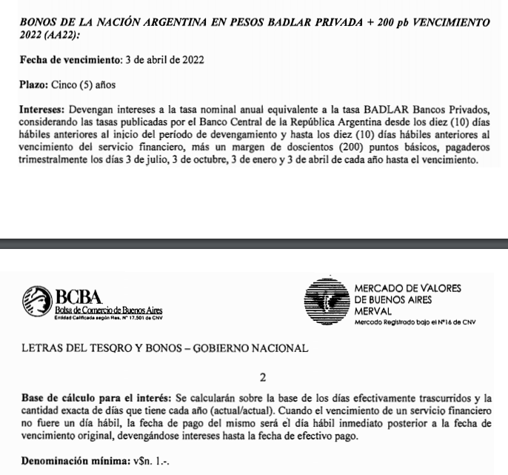
Datos de emisión |  | Flujo de fondos AA22 |  |  |  |  |  | Flujo de fondos TB21
Emisión | 03/04/2017 | Fecha | VR | Días | Interes | Amort. | Total | Fecha | VR | Días | Interes | Amort. | Total
Vencimiento | 03/04/2022 | 07/07/2021 | 100.00 |  |  |  | -98.50 | 07/07/2021 | 100.00 | 0 |  |  | 0.00
Margen | 2.00% | 03/10/2021 | 100.00 | 90 | 8.91 |  | 8.91 | 03/10/2021 | 100.00 | 90 | 8.91 |  | 8.91
BADLAR | 31.82% | 03/01/2022 | 100.00 | 92 | 9.11 |  | 9.11 | 03/01/2022 | 100.00 | 92 | 9.11 |  | 9.11
Cupon Actual | 33.82% | 03/04/2022 | 100.00 | 90 | 8.91 | 100.00 | 108.91 | 03/04/2022 | 100.00 | 90 | 8.91 | 100.00 | 108.91
Próxima BADLAR | 34.15%
Próximo Cupón | 36.15% |  |  |  |  | TIR | 44.95%
Último pago | 05/07/2021 |  |  |  |  | DM | 0.61

 |  | Upside a TIR |  |  | 35.00% | 103.38234893 | 4.96%
 |  |  |  |  | 40.00% | 100.85 | 2.39%
 |  |  |  |  | 45.00% | 98.48 | -0.02%

TB21
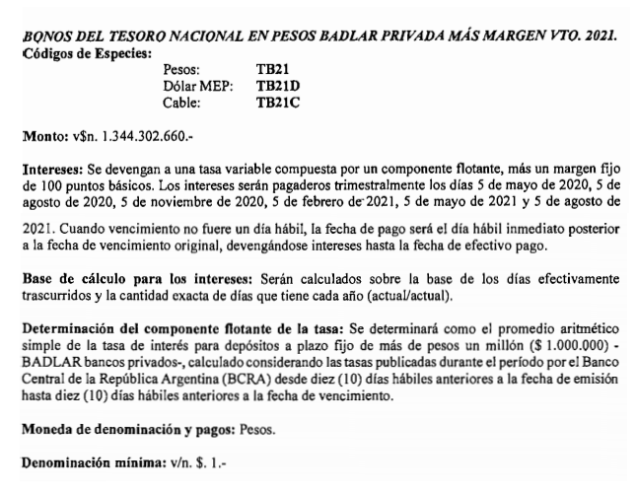
Bono en pesos BADLAR + 200bps Vto. 2021

Datos de emisión |  | Flujo de fondos TB21 |  |  |  |  |  | Flujo de fondos TB21
Emisión | 05/02/2020 | Fecha | VR | Días | Interes | Amort. | Total | Fecha | VR | Días | Interes | Amort. | Total
Vencimiento | 05/08/2021 | 07/07/2021 | 100.00 |  |  |  | -105.75 | 07/07/2021 | 100.00 | 0 |  |  | 0.00
Margen | 1.00% | 05/08/2021 | 100.00 | 92 | 8.86 | 100.00 | 108.86 | 05/08/2021 | 100.00 | 92 | 8.86 | 100.00 | 108.86
BADLAR Cupon | 34.15% | 29
Cupon Actual | 35.15%
Próxima BADLAR | 34.15% |  |  |  |  | TIR | 44.03%
Próximo Cupón | 35.15% |  |  |  |  | DM | 0.07
Último pago | 05/05/2021

 |  | Upside a TIR |  |  | 35.00% | 106.29566982 | 0.52%
 |  |  |  |  | 40.00% | 105.99 | 0.23%
 |  |  |  |  | 45.00% | 105.69 | -0.05%

 |  |  |  |  |  | Directo | 2.94%
 |  |  |  |  |  | TNA | 37.02%

PR15
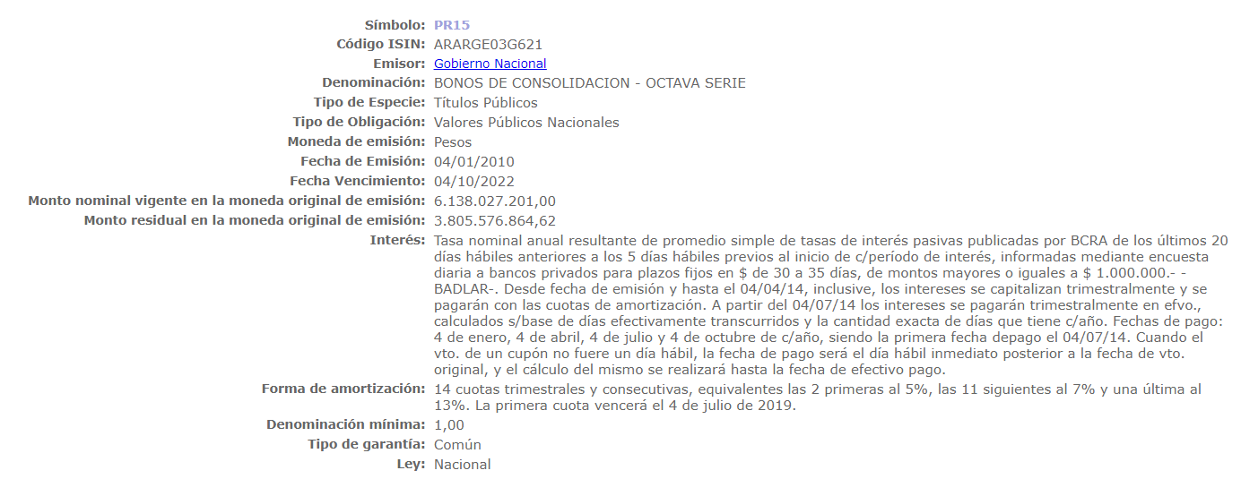
Bono de Consolidación - Serie 8

Datos de emisión |  | Flujo de fondos PR15 |  |  |  |  |  | Flujo de fondos PR15
Emisión | 04/01/2010 | Fecha | VR | Días | Interes | Amort. | Total | Fecha | VR | Días | Interes | Amort. | Total
Vencimiento | 04/10/2022 | 07/07/2021 | 71.94 |  |  |  | -69.40 | 07/07/2021 | 71.94 |  |  |  | 0.00
BADLAR | 29.72% | 04/10/2021 | 59.66 | 91 | 6.12 | 12.2828 | 18.41 | 04/10/2021 | 59.66 | 91 | 6.12 | 12.2828 | 18.41
Próxima BADLAR | 34.14% | 04/01/2022 | 47.38 | 92 | 5.13 | 12.2828 | 17.42 | 04/01/2022 | 47.38 | 92 | 5.13 | 12.2828 | 17.42
Último pago | 05/07/2021 | 04/04/2022 | 35.09 | 90 | 3.99 | 12.2828 | 16.27 | 04/04/2022 | 35.09 | 90 | 3.99 | 12.2828 | 16.27
 |  | 04/07/2022 | 22.81 | 91 | 2.99 | 12.2828 | 15.27 | 04/07/2022 | 22.81 | 91 | 2.99 | 12.2828 | 15.27
 |  | 04/10/2022 | 0.00 | 92 | 1.96 | 22.8110 | 24.77 | 04/10/2022 | 0.00 | 92 | 1.96 | 22.811 | 24.77

 |  |  |  |  |  | TIR | 46.20%

 |  | Upside a TIR |  |  | 35.00% | 73.53 | 5.95%
 |  |  |  |  | 40.00% | 71.61 | 3.18%
 |  |  |  |  | 45.00% | 69.81 | 0.59%

TC21
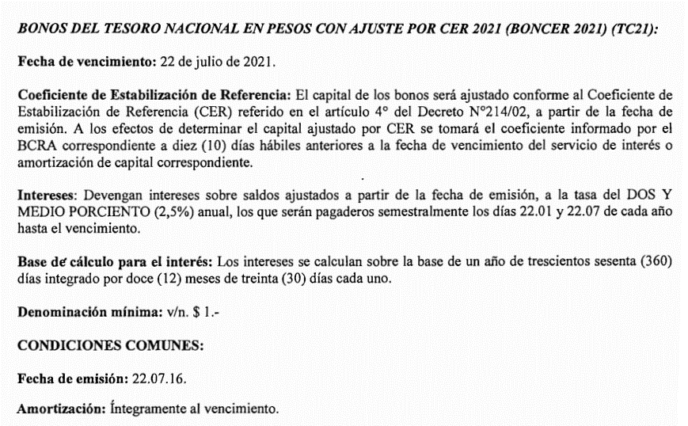
BONCER 2021 - TC21

Datos de emision |  | Flujo de fondos TC21 |  |  |  |  | Flujo de fondos TC21 - Ajustado por IPC |  |  |  |  | Flujo de fondos TC21 - Ajustado por IPC |  |  |  |  | Flujo de fondos TC21
Emisión | 22/07/2016 | Fecha | VR | Interes | Amort. | Total | Fecha | VR | Interes | Amort. | Total | Fecha | VR | Interes | Amort. | Total | Fecha | VR | Interes | Amort. | Total
Vencimiento | 22/07/2021 | 07/07/2021 | 100 |  |  | -525.10 | 07/07/2021 | 100 |  |  | -525.10 | 07/07/2021 | 100 |  |  | 0.00 | 07/07/2021 | 100 |  |  | 0.00
CER Inicial | 6.1618 | 22/07/2021 | 100 | 6.4754 | 518.03 | 524.50 | 22/07/2021 | 100 | 6.57 | 525.94 | 532.51 | 22/07/2021 | 100 | 6.57 | 525.94 | 532.51 | 22/07/2021 | 100 | 6.4754 | 334.01 | 524.50
CER actual | 31.9199
Coeficiente | 5.1803 | 15 |  |  | TIR (+CER) | -2.72%
Cupón | 2.50% |  |  |  | DM | 0.04 |  |  |  | TIR | 40.64%
VN * CER | 518.03 |  |  |  |  |  |  |  |  | Duration | 0.04

 |  | Upside |  | 35.00% | 525.98427572 | 0.17%
 |  |  |  | 45.00% | 524.44 | -0.13%
 |  |  |  | 40.00% | 525.20 | 0.02%
 |  |  |  |  |  |  | Fecha de pago | Fecha de CER | CER | Coeficiente | Capital Actualizado
 |  | Elaboración @robertoaxleord en base a cálculos propios y BCRA |  |  |  |  | 22/07/2021 | 07/07/2021 | 32.4072 | 5.2594 | 525.94

 |  |  |  |  |  |  |  |  |  | Directo | 1.41%
 |  |  |  |  |  |  |  |  |  | TNA | 34.34%
 |  |  |  |  |  |  |  |  |  | TEA | 40.64%

 |  |  |  |  |  |  |  |  |  |  |  |  |  |  |  |  | TC21
 |  |  |  |  |  |  |  |  |  |  |  |  |  |  |  |  | Upside a distintas TIRs
 |  |  |  |  |  |  |  |  |  |  |  |  |  |  |  |  | TIR | Px. | Var(%)
 |  |  |  |  |  |  |  |  |  |  |  |  |  |  |  |  | 15.00% | 521.50 | -0.69%
 |  |  |  |  |  |  |  |  |  |  |  |  |  |  |  |  | 14.00% | 521.69 | -0.65%
 |  |  |  |  |  |  |  |  |  |  |  |  |  |  |  |  | 13.00% | 521.88 | -0.61%
 |  |  |  |  |  |  |  |  |  |  |  |  |  |  |  |  | 12.00% | 522.07 | -0.58%
 |  |  |  |  |  |  |  |  |  |  |  |  |  |  |  |  | 11.00% | 522.26 | -0.54%
 |  |  |  |  |  |  |  |  |  |  |  |  |  |  |  |  | 10.00% | 522.45 | -0.50%
 |  |  |  |  |  |  |  |  |  |  |  |  |  |  |  |  | 9.00% | 522.65 | -0.47%
 |  |  |  |  |  |  |  |  |  |  |  |  |  |  |  |  | 8.00% | 522.85 | -0.43%
 |  |  |  |  |  |  |  |  |  |  |  |  |  |  |  |  | 7.00% | 523.05 | -0.39%
 |  |  |  |  |  |  |  |  |  |  |  |  |  |  |  |  | 6.00% | 523.25 | -0.35%
 |  |  |  |  |  |  |  |  |  |  |  |  |  |  |  |  | 5.00% | 523.45 | -0.31%
 |  |  |  |  |  |  |  |  |  |  |  |  |  |  |  |  | 4.00% | 523.66 | -0.27%
 |  |  |  |  |  |  |  |  |  |  |  |  |  |  |  |  | 3.00% | 523.87 | -0.23%
 |  |  |  |  |  |  |  |  |  |  |  |  |  |  |  |  | 2.00% | 524.08 | -0.19%

TX21
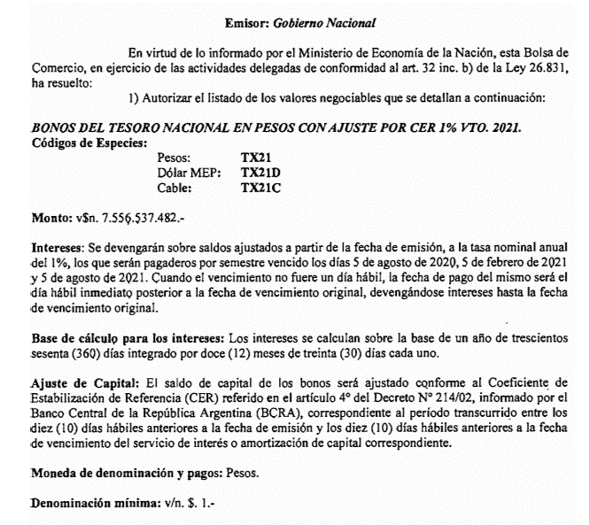
Bono en pesos CER al 1% Vto. 2021 - TX21

Datos de emisión |  | Flujo de fondos TX21 |  |  |  |  | Flujo de fondos TX21 - Ajustado por IPC |  |  |  |  | Flujo de fondos TX21 - Ajustado por IPC |  |  |  |  | Flujo de fondos TX21 |  |  |  |  | Flujo de fondos TX21
Emisión | 2020-02-05 | Fecha | VR | Interes | Amort. | Total | Fecha | VR | Interes | Amort. | Total | Fecha | VR | Interes | Amort. | Total | Fecha | VR | Interes | Amort. | Total | Fecha | VR | Interes | Amort. | Total
Vencimiento | 05/08/2021 | 07/07/2021 | 100 |  |  | -166.80 | 07/07/2021 | 100 |  |  | -166.80 | 07/07/2021 | 100 |  |  | 0.00 | 07/07/2021 | 100 |  |  | 0.00 | 07/07/2021 | 100 |  |  | -166.45
CER Inicial | 19.2430 | 05/08/2021 | 100 | 0.83 | 165.88 | 166.71 | 05/08/2021 | 100 | 0.86 | 171.01 | 171.87 | 05/08/2021 | 100 | 0.86 | 171.01 | 171.87 | 05/08/2021 | 100 | 0.83 | 165.88 | 166.71 | 05/08/2021 | 100 | 0.83 | 165.88 | 166.71
CER actual | 31.9199
Coeficiente | 1.6588 | 29 |  |  | TIR (+CER) | -0.70% |  |  |  | TIR | 45.74% |  |  |  |  |  |  |  |  |  |  |  |  |  | TIR | 2.00%
Cupón | 1.00% |  |  |  | MD | 0.08 |  |  |  | DM | 0.06 |  |  |  |  |  |  |  |  |  |  |  |  |  | DM | 0.08
VN * CER | 165.88

 |  |  |  |  |  |  | Fecha de pago | Fecha de CER | CER | Coeficiente | Capital Actualizado
 |  |  |  |  |  |  | 05/08/2021 | 2021-07-22 | 32.9079 | 1.7101 | 171.01

 |  |  |  |  |  |  |  |  |  | Directo | 3.04%
 |  | Upside |  | 35.00% | 167.82 | 0.61% |  |  |  | TNA | 38.24%
 |  |  |  | 40.00% | 167.33 | 0.32% |  |  |  | TEA | 45.74%
 |  |  |  | 45.00% | 166.87 | 0.04%

 |  |  |  |  |  |  |  |  |  |  |  |  |  |  |  |  | TX21
 |  |  |  |  |  |  |  |  |  |  |  |  |  |  |  |  | Upside a distintas TIRs
 |  |  |  |  |  |  |  |  |  |  |  |  |  |  |  |  | TIR | Px. | Var(%)
 |  |  |  |  |  |  |  |  |  |  |  |  |  |  |  |  | 15.00% | 164.87 | -1.16%
 |  |  |  |  |  |  |  |  |  |  |  |  |  |  |  |  | 14.00% | 164.98 | -1.09%
 |  |  |  |  |  |  |  |  |  |  |  |  |  |  |  |  | 13.00% | 165.10 | -1.02%
 |  |  |  |  |  |  |  |  |  |  |  |  |  |  |  |  | 12.00% | 165.21 | -0.95%
 |  |  |  |  |  |  |  |  |  |  |  |  |  |  |  |  | 11.00% | 165.33 | -0.88%
 |  |  |  |  |  |  |  |  |  |  |  |  |  |  |  |  | 10.00% | 165.45 | -0.81%
 |  |  |  |  |  |  |  |  |  |  |  |  |  |  |  |  | 9.00% | 165.57 | -0.74%
 |  |  |  |  |  |  |  |  |  |  |  |  |  |  |  |  | 8.00% | 165.69 | -0.66%
 |  |  |  |  |  |  |  |  |  |  |  |  |  |  |  |  | 7.00% | 165.81 | -0.59%
 |  |  |  |  |  |  |  |  |  |  |  |  |  |  |  |  | 6.00% | 165.94 | -0.52%
 |  |  |  |  |  |  |  |  |  |  |  |  |  |  |  |  | 5.00% | 166.06 | -0.44%
 |  |  |  |  |  |  |  |  |  |  |  |  |  |  |  |  | 4.00% | 166.19 | -0.37%
 |  |  |  |  |  |  |  |  |  |  |  |  |  |  |  |  | 3.00% | 166.32 | -0.29%
 |  |  |  |  |  |  |  |  |  |  |  |  |  |  |  |  | 2.00% | 166.45 | -0.21%

TC23
BONCER 2023 - TC23

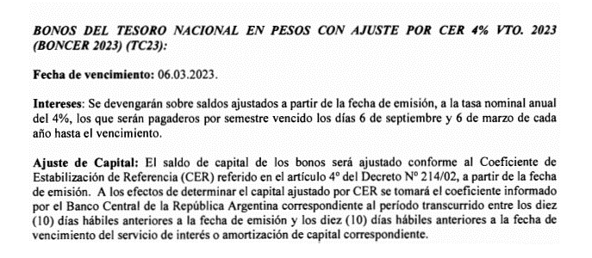
Datos de emision |  | Flujo de fondos TC23 |  |  |  |  | Flujo de fondos TC23 - Ajustado por IPC |  |  |  |  | Flujo de fondos TC23 - Ajustado por IPC |  |  |  |  | Flujo de fondos TC23 |  |  |  |  | Flujo de fondos TC23
Emisión | 2018-03-06 | Fecha | VR | Interes | Amort. | Total | Fecha | VR | Interes | Amort. | Total | Fecha | VR | Interes | Amort. | Total | Fecha | VR | Interes | Amort. | Total | Fecha | VR | Interes | Amort. | Total
Vencimiento | 06/03/2023 | 07/07/2021 | 100 |  |  | -371.00 | 07/07/2021 | 100 |  |  | -371.00 | 07/07/2021 | 100 |  |  | 0.00 | 07/07/2021 | 100 |  |  | 0.00 | 07/07/2021 | 100 |  |  | -373.56
CER Inicial | 8.7322 | 06/09/2021 | 100 | 7.3108 |  | 7.31 | 06/09/2021 | 100 | 7.76 |  | 7.76 | 06/09/2021 | 100 | 7.761 |  | 7.76 | 06/09/2021 | 100 | 7.3108 |  | 7.311 | 06/09/2021 | 100 | 7.3108 |  | 7.311
CER actual | 31.9199 | 06/03/2022 | 100 | 7.3108 |  | 7.31 | 06/03/2022 | 100 | 9.19 |  | 9.19 | 06/03/2022 | 100 | 9.185 |  | 9.19 | 06/03/2022 | 100 | 7.3108 |  | 7.311 | 06/03/2022 | 100 | 7.3108 |  | 7.311
Coeficiente | 3.6554 | 06/09/2022 | 100 | 7.3108 |  | 7.31 | 06/09/2022 | 100 | 10.87 |  | 10.87 | 06/09/2022 | 100 | 10.871 |  | 10.87 | 06/09/2022 | 100 | 7.3108 |  | 7.311 | 06/09/2022 | 100 | 7.3108 |  | 7.311
Cupón | 4.00% | 06/03/2023 | 100 | 7.3108 | 365.54 | 372.85 | 06/03/2023 | 100 | 12.84 | 642.24 | 655.09 | 06/03/2023 | 100 | 12.845 | 642.24 | 655.09 | 06/03/2023 | 100 | 7.3108 | 365.54 | 372.853 | 06/03/2023 | 100 | 7.3108 | 365.54 | 372.853
VN * CER | 365.54
 |  |  |  |  | TIR | 3.94% |  |  |  | TIR | 45.89% |  |  |  |  |  |  |  |  |  |  |  |  |  | TIR | 3.50%
 |  |  |  |  | MD | 1.61 |  |  |  | MD | 1.28 |  |  |  |  |  |  |  |  |  |  |  |  |  | DM | 1.58

 |  |  |  |  |  |  | Fecha de pago | Fecha de CER | CER | Coeficiente | Capital Actualizado
 |  |  |  |  |  |  | 06/09/2021 | 2021-08-24 | 33.8873 | 3.8807 | 388.07
 |  |  |  |  |  |  | 06/03/2022 | 2022-02-22 | 40.1047 | 4.5927 | 459.27
 |  |  |  |  |  |  | 06/09/2022 | 2022-08-24 | 47.4628 | 5.4354 | 543.54
 |  |  |  |  |  |  | 06/03/2023 | 2023-02-22 | 56.0817 | 6.4224 | 642.24
 |  |  |  |  |  |  |  |  |  |  |  |  |  |  |  |  | TC23
 |  |  |  |  |  |  |  |  |  |  |  |  |  |  |  |  | Upside a distintas TIRs
 |  |  |  |  |  |  |  |  |  |  |  |  |  |  |  |  | TIR | Px. | Var(%)
 |  |  |  |  |  |  |  |  |  |  |  |  |  |  |  |  | 15.00% | 315.54 | -14.95%
 |  |  |  |  |  |  |  |  |  |  |  |  |  |  |  |  | 14.00% | 319.98 | -13.75%
 |  |  |  |  |  |  |  |  |  |  |  |  |  |  |  |  | 13.00% | 324.52 | -12.53%
 |  |  |  |  |  |  |  |  |  |  |  |  |  |  |  |  | 12.00% | 329.17 | -11.28%
 |  |  |  |  |  |  |  |  |  |  |  |  |  |  |  |  | 11.00% | 333.93 | -9.99%
 |  |  |  |  |  |  |  |  |  |  |  |  |  |  |  |  | 10.00% | 338.80 | -8.68%
 |  | Upside |  | 35.00% | 420.26 | 13.28% |  |  |  |  |  |  |  |  |  |  | 9.00% | 343.79 | -7.33%
 |  |  |  | 45.00% | 374.65 | 0.99% |  |  |  |  |  |  |  |  |  |  | 8.00% | 348.91 | -5.95%
 |  |  |  | 40.00% | 396.38 | 6.84% |  |  |  |  |  |  |  |  |  |  | 7.00% | 354.15 | -4.54%
 |  |  |  |  |  |  |  |  |  |  |  |  |  |  |  |  | 6.00% | 359.52 | -3.09%
 |  |  |  |  |  |  |  |  |  |  |  |  |  |  |  |  | 5.00% | 365.03 | -1.61%
 |  |  |  |  |  |  |  |  |  |  |  |  |  |  |  |  | 4.00% | 370.68 | -0.09%
 |  |  |  |  |  |  |  |  |  |  |  |  |  |  |  |  | 3.50% | 373.56 | 0.69%
 |  |  |  |  |  |  |  |  |  |  |  |  |  |  |  |  | 3.00% | 376.47 | 1.48%
 |  |  |  |  |  |  |  |  |  |  |  |  |  |  |  |  | 2.00% | 382.42 | 3.08%

TC25P
BONCER 2025 - TC25P

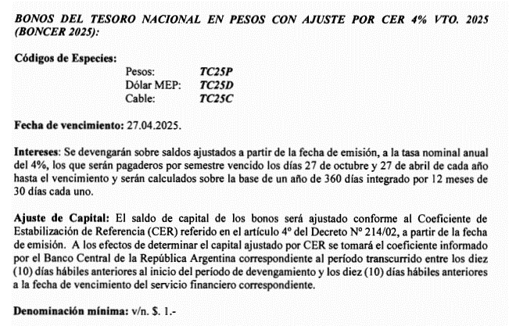
Datos de emision |  | Flujo de fondos TC23
Emisión | 2018-04-27 | Fecha | VR | Interes | Amort. | Total
Vencimiento | 27/04/2025 | 07/07/2021 | 100 |  |  | -342.00
CER Inicial | 9.0621 | 27/10/2021 | 100 | 7.0447 |  | 7.04
CER actual | 31.9199 | 27/04/2022 | 100 | 7.0447 |  | 7.04
Coeficiente | 3.5224 | 27/10/2022 | 100 | 7.0447 |  | 7.04
Cupón | 4.00% | 27/04/2023 | 100 | 7.0447 |  | 7.04
VN * CER | 352.24 | 27/10/2023 | 100 | 7.0447 |  | 7.04
 |  | 27/04/2024 | 100 | 7.0447 |  | 7.04
 |  | 27/10/2024 | 100 | 7.0447 |  | 7.04
 |  | 27/04/2025 | 100 | 7.0447 | 352.24 | 359.28

 |  |  |  |  | TIR | 5.14%
 |  |  |  |  | MD | 3.45

PBY22
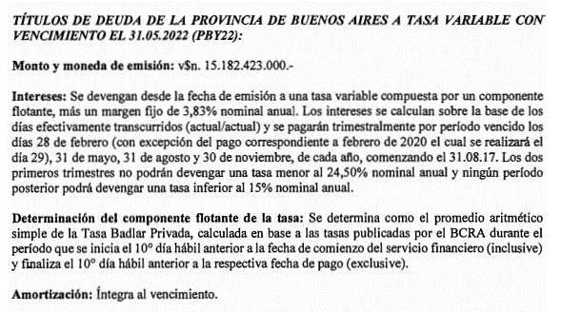
Datos PBY22 |  | PBY22 |  |  |  |  |  | PBY22
Emisión | 31/05/2017 | Fecha | VR | Días | Interes | Amortización | Total | Fecha | VR | Días | Interes | Amortización | Total
Vencimiento | 31/05/2022 | 07/07/2021 | 100 |  |  |  | -99.50 | 07/07/2021 | 100 |  |  |  | 0.000
Margen | 3.83% | 31/08/2021 | 100 | 92 | 9.56 | 0.00 | 9.561 | 31/08/2021 | 100 | 92 | 9.56 | 0 | 9.561
BADLAR Cupón | 34.10% | 30/11/2021 | 100 | 91 | 9.46 | 0.00 | 9.457 | 30/11/2021 | 100 | 91 | 9.46 | 0 | 9.457
Cupón Actual | 37.93% | 28/02/2022 | 100 | 90 | 9.35 | 0.00 | 9.353 | 28/02/2022 | 100 | 90 | 9.35 | 0 | 9.353
Último pago | 2021-05-31 | 31/05/2022 | 100 | 92 | 9.56 | 100.00 | 109.561 | 31/05/2022 | 100 | 92 | 9.56 | 100 | 109.561
Próxima BADLAR | 34.10%
Cupón Próximo | 37.93% |  |  |  |  | TIR | 51.63%
 |  |  |  |  |  | MD | 0.68

 |  | Upside a TIR |  |  | 35.00% | 108.89 | 9.44%
 |  |  |  |  | 40.00% | 105.85 | 6.38%
 |  |  |  |  | 45.00% | 103.01 | 3.52%

PBA25
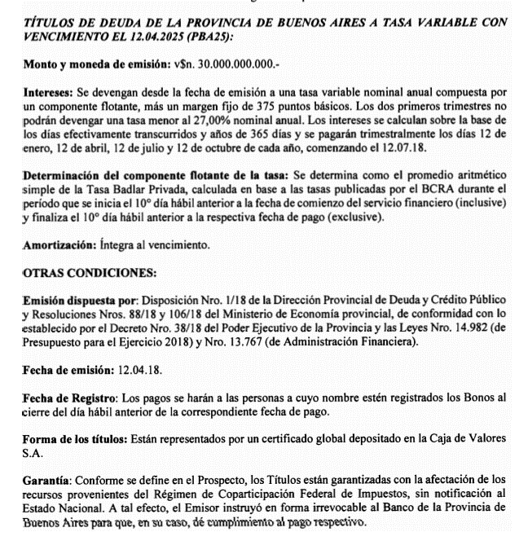
Datos PBA25 |  | PBA25 |  |  |  |  |  | PBA25 |  |  |  |  |  | PBA25
Emisión | 12/04/2018 | Fecha | VR | Días | Interes | Amort. | Total | Fecha | VR | Días | Interes | Amortización | Total | Fecha | VR | Días | Interes | Amort. | Total
Vencimiento | 12/04/2025 | 07/07/2021 | 100 |  |  |  | -94.20 | 07/07/2021 |  |  |  |  | 0.00 | 07/07/2021 | 100 |  |  |  | 0.00
Margen | 3.75% | 12/07/2021 | 100 | 91 | 9.45 |  | 9.448 | 12/07/2021 | 100 | 91 | 9.45 | 0 | 9.448 | 12/04/2021 | 100 | 91 | 9.45 | 0 | 9.448
BADLAR Cupón | 34.15% | 12/10/2021 | 100 | 92 | 9.55 |  | 9.552 | 12/10/2021 | 100 | 92 | 9.55 | 0 | 9.552 | 12/07/2021 | 100 | 92 | 9.55 | 0 | 9.552
Cupón Actual | 37.90% | 12/01/2022 | 100 | 92 | 9.55 |  | 9.552 | 12/01/2022 | 100 | 92 | 9.55 | 0 | 9.552 | 12/10/2021 | 100 | 92 | 9.55 | 0 | 9.552
Próxima BADLAR | 34.15% | 12/04/2022 | 100 | 90 | 9.34 |  | 9.345 | 12/04/2022 | 100 | 90 | 9.34 | 0 | 9.345 | 12/01/2022 | 100 | 90 | 9.34 | 0 | 9.345
Cupón Próximo | 37.90% | 12/07/2022 | 100 | 91 | 9.45 |  | 9.448 | 12/07/2022 | 100 | 91 | 9.45 | 0 | 9.448 | 12/04/2022 | 100 | 91 | 9.45 | 0 | 9.448
Último pago | 12/04/2021 | 12/10/2022 | 100 | 92 | 9.55 |  | 9.552 | 12/10/2022 | 100 | 92 | 9.55 | 0 | 9.552 | 12/07/2022 | 100 | 92 | 9.55 | 0 | 9.552
 |  | 12/01/2023 | 100 | 92 | 9.55 |  | 9.552 | 12/01/2023 | 100 | 92 | 9.55 | 0 | 9.552 | 12/10/2022 | 100 | 92 | 9.55 | 0 | 9.552
 |  | 12/04/2023 | 100 | 90 | 9.34 |  | 9.345 | 12/04/2023 | 100 | 90 | 9.34 | 0 | 9.345 | 12/01/2023 | 100 | 90 | 9.34 | 0 | 9.345
 |  | 12/07/2023 | 100 | 91 | 9.45 |  | 9.448 | 12/07/2023 | 100 | 91 | 9.45 | 0 | 9.448 | 12/04/2023 | 100 | 91 | 9.45 | 0 | 9.448
 |  | 12/10/2023 | 100 | 92 | 9.55 |  | 9.552 | 12/10/2023 | 100 | 92 | 9.55 | 0 | 9.552 | 12/07/2023 | 100 | 92 | 9.55 | 0 | 9.552
 |  | 12/01/2024 | 100 | 92 | 9.55 |  | 9.552 | 12/01/2024 | 100 | 92 | 9.55 | 0 | 9.552 | 12/10/2023 | 100 | 92 | 9.55 | 0 | 9.552
 |  | 12/04/2024 | 100 | 91 | 9.45 |  | 9.448 | 12/04/2024 | 100 | 91 | 9.45 | 0 | 9.448 | 12/01/2024 | 100 | 91 | 9.45 | 0 | 9.448
 |  | 12/07/2024 | 100 | 91 | 9.45 |  | 9.448 | 12/07/2024 | 100 | 91 | 9.45 | 0 | 9.448 | 12/04/2024 | 100 | 91 | 9.45 | 0 | 9.448
 |  | 12/10/2024 | 100 | 92 | 9.55 |  | 9.552 | 12/10/2024 | 100 | 92 | 9.55 | 0 | 9.552 | 12/07/2024 | 100 | 92 | 9.55 | 0 | 9.552
 |  | 12/01/2025 | 100 | 92 | 9.55 |  | 9.552 | 12/01/2025 | 100 | 92 | 9.55 | 0 | 9.552 | 12/10/2024 | 100 | 92 | 9.55 | 0 | 9.552
 |  | 12/04/2025 | 100 | 90 | 9.34 | 100.00 | 109.345 | 12/04/2025 | 100 | 90 | 9.34 | 100.00 | 109.345 | 12/01/2025 | 100 | 90 | 9.34 | 0 | 9.345
 |  |  |  |  |  |  |  |  |  |  |  |  |  | 12/04/2025 | 100 | 0 | 0.00 | 100.00 | 100.000
 |  |  |  |  |  | TIR | 55.01%
 |  |  |  |  |  | MD | 1.48

 |  | Upside a TIR |  | 35.00% | 123.54 | 31.14%
 |  |  |  | 45.00% | 106.89 | 13.47%
 |  |  |  | 40.00% | 114.62 | 21.68%

PMJ21
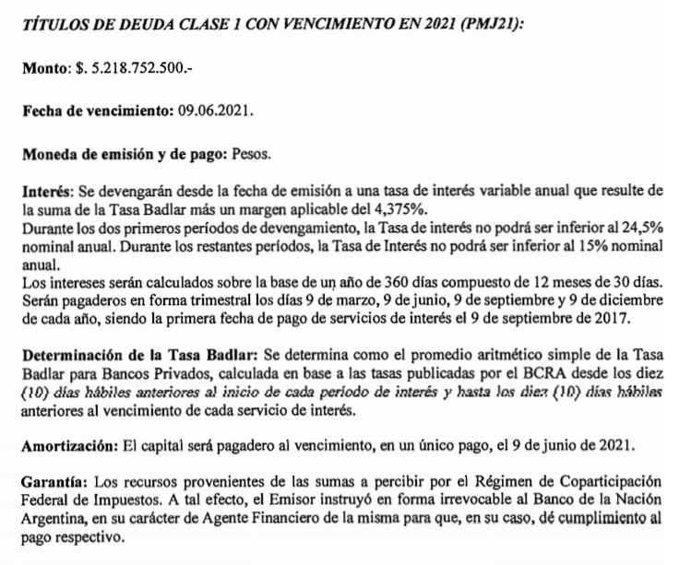
Datos PMJ21 |  | Mendoza 2021 - PMJ21 |  |  |  |  |  | PMJ21
Emisión | 09/06/2017 | Fecha | VR | Días | Interes | Amort. | Total | Fecha | VR | Días | Interes | Amort. | Total
Vencimiento | 09/06/2021 | 07/07/2021 | 100 |  |  |  | #REF! | 07/07/2021 | 100 |  |  |  | 0.00
Margen | 4.38% | 09/06/2021 | 100 | 90 | 9.63 | 100.00 | 109.63 | 09/06/2021 | 100 | 90 | 9.63 | 100.00 | 109.63
BADLAR Última | 30.82%
Cupón Actual | 35.20% |  |  |  |  | TIR | #REF!
Próxima BADLAR | 34.14% |  |  |  |  | MD | #REF!
Próximo Cupón | 38.52%
Último pago | 2021-03-09
 |  | Upside a TIR |  |  | 40.00% | #NUM! | #NUM!
 |  |  |  |  | 45.00% | #NUM! | #NUM!

BDC28
Bono en pesos BADLAR + 375bps Vto. 2028

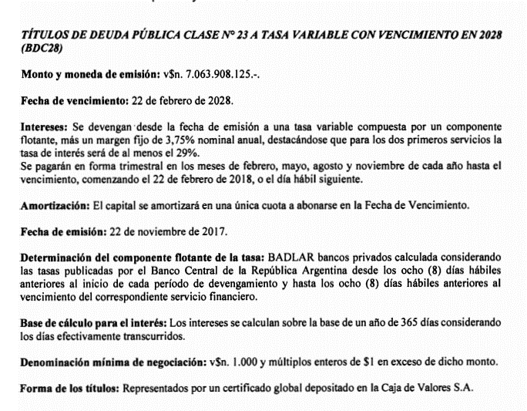
Datos de emisión |  | Flujo de fondos BCD28 |  |  |  |  |  | Flujo de fondos BCD28
Emisión | 2017-11-22 | Fecha | VR | Días | Interes | Amort. | Total | Fecha | VR | Días | Interes | Amort. | Total
Vencimiento | 22/02/2028 | 07/07/2021 | 100.00 |  |  |  | -90.50 | 07/07/2021 | 100.00 | 0 | 0.00 | 0 | 0.00
Margen | 3.75% | 22/08/2021 | 100.00 | 90 | 9.35 |  | 9.35 | 22/08/2021 | 100.00 | 90 | 9.35 | 0 | 9.35
BADLAR | 34.18% | 22/11/2021 | 100.00 | 92 | 9.56 |  | 9.56 | 22/11/2021 | 100.00 | 92 | 9.56 | 0 | 9.56
Cupón Actual | 37.93% | 22/02/2022 | 100.00 | 92 | 9.56 |  | 9.56 | 22/02/2022 | 100.00 | 92 | 9.56 | 0 | 9.56
Próxima BADLAR | 34.18% | 22/05/2022 | 100.00 | 89 | 9.25 |  | 9.25 | 22/05/2022 | 100.00 | 89 | 9.25 | 0 | 9.25
Próximo Cupón | 37.93% | 22/08/2022 | 100.00 | 92 | 9.56 |  | 9.56 | 22/08/2022 | 100.00 | 92 | 9.56 | 0 | 9.56
Último pago | 24/05/2021 | 22/11/2022 | 100.00 | 92 | 9.56 |  | 9.56 | 22/11/2022 | 100.00 | 92 | 9.56 | 0 | 9.56
 |  | 22/02/2023 | 100.00 | 92 | 9.56 |  | 9.56 | 22/02/2023 | 100.00 | 92 | 9.56 | 0 | 9.56
 |  | 22/05/2023 | 100.00 | 89 | 9.25 |  | 9.25 | 22/05/2023 | 100.00 | 89 | 9.25 | 0 | 9.25
 |  | 22/08/2023 | 100.00 | 92 | 9.56 |  | 9.56 | 22/08/2023 | 100.00 | 92 | 9.56 | 0 | 9.56
 |  | 22/11/2023 | 100.00 | 92 | 9.56 |  | 9.56 | 22/11/2023 | 100.00 | 92 | 9.56 | 0 | 9.56
 |  | 22/02/2024 | 100.00 | 92 | 9.56 |  | 9.56 | 22/02/2024 | 100.00 | 92 | 9.56 | 0 | 9.56
 |  | 22/05/2024 | 100.00 | 90 | 9.35 |  | 9.35 | 22/05/2024 | 100.00 | 90 | 9.35 | 0 | 9.35
 |  | 22/08/2024 | 100.00 | 92 | 9.56 |  | 9.56 | 22/08/2024 | 100.00 | 92 | 9.56 | 0 | 9.56
 |  | 22/11/2024 | 100.00 | 92 | 9.56 |  | 9.56 | 22/11/2024 | 100.00 | 92 | 9.56 | 0 | 9.56
 |  | 22/02/2025 | 100.00 | 92 | 9.56 |  | 9.56 | 22/02/2025 | 100.00 | 92 | 9.56 | 0 | 9.56
 |  | 22/05/2025 | 100.00 | 89 | 9.25 |  | 9.25 | 22/05/2025 | 100.00 | 89 | 9.25 | 0 | 9.25
 |  | 22/08/2025 | 100.00 | 92 | 9.56 |  | 9.56 | 22/08/2025 | 100.00 | 92 | 9.56 | 0 | 9.56
 |  | 22/11/2025 | 100.00 | 92 | 9.56 |  | 9.56 | 22/11/2025 | 100.00 | 92 | 9.56 | 0 | 9.56
 |  | 22/02/2026 | 100.00 | 92 | 9.56 |  | 9.56 | 22/02/2026 | 100.00 | 92 | 9.56 | 0 | 9.56
 |  | 22/05/2026 | 100.00 | 89 | 9.25 |  | 9.25 | 22/05/2026 | 100.00 | 89 | 9.25 | 0 | 9.25
 |  | 22/08/2026 | 100.00 | 92 | 9.56 |  | 9.56 | 22/08/2026 | 100.00 | 92 | 9.56 | 0 | 9.56
 |  | 22/11/2026 | 100.00 | 92 | 9.56 |  | 9.56 | 22/11/2026 | 100.00 | 92 | 9.56 | 0 | 9.56
 |  | 22/02/2027 | 100.00 | 92 | 9.56 |  | 9.56 | 22/02/2027 | 100.00 | 92 | 9.56 | 0 | 9.56
 |  | 22/05/2027 | 100.00 | 89 | 9.25 |  | 9.25 | 22/05/2027 | 100.00 | 89 | 9.25 | 0 | 9.25
 |  | 22/08/2027 | 100.00 | 92 | 9.56 |  | 9.56 | 22/08/2027 | 100.00 | 92 | 9.56 | 0 | 9.56
 |  | 22/11/2027 | 100.00 | 92 | 9.56 |  | 9.56 | 22/11/2027 | 100.00 | 92 | 9.56 | 0 | 9.56
 |  | 22/02/2028 | 100.00 | 92 | 9.56 | 100 | 109.56 | 22/02/2028 | 100.00 | 92 | 9.56 | 100 | 109.56

 |  |  |  |  |  | TIR | 52.55%
 |  |  |  |  |  | DM | 1.78

 |  | Upside a TIR |  |  | 40.00% | 111.66 | 23.38%
 |  |  |  |  | 45.00% | 102.09 | 12.81%

BDC24
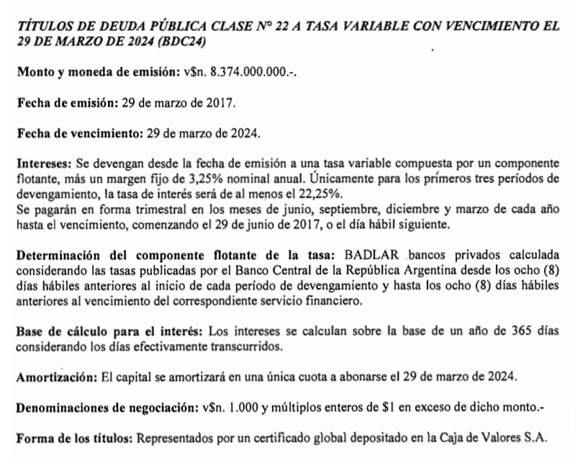

Datos de emisión |  | CABA 2024 - BDC24 |  |  |  |  |  | CABA 2024 - BDC24
Emisión | 29/03/2017 | Fecha | VR | Días | Interes | Amort. | Total | Fecha | VR | Días | Interes | Amort. | Total
Vencimiento | 29/03/2024 | 07/07/2021 | 100 |  |  |  | -89.75 | 07/07/2021 | 100 | 0 | 0.00 | 0 | 0.00
Margen | 3.25% | 29/09/2021 | 100 | 92 | 9.56 | 0.00 | 9.56 | 29/09/2021 | 100 | 92 | 9.56 | 0 | 9.56
BADLAR Última | 34.15% | 29/12/2021 | 100 | 91 | 9.45 | 0.00 | 9.45 | 29/12/2021 | 100 | 91 | 9.45 | 0 | 9.45
Cupón Actual | 37.40% | 29/03/2022 | 100 | 90 | 9.35 | 0.00 | 9.35 | 29/03/2022 | 100 | 90 | 9.35 | 0 | 9.35
Próxima BADLAR | 34.15% | 29/06/2022 | 100 | 92 | 9.56 | 0.00 | 9.56 | 29/06/2022 | 100 | 92 | 9.56 | 0 | 9.56
Próximo Cupón | 37.40% | 29/09/2022 | 100 | 92 | 9.56 | 0.00 | 9.56 | 29/09/2022 | 100 | 92 | 9.56 | 0 | 9.56
Último pago | 29/06/2021 | 29/12/2022 | 100 | 91 | 9.45 | 0.00 | 9.45 | 29/12/2022 | 100 | 91 | 9.45 | 0 | 9.45
 |  | 29/03/2023 | 100 | 90 | 9.35 | 0.00 | 9.35 | 29/03/2023 | 100 | 90 | 9.35 | 0 | 9.35
 |  | 29/06/2023 | 100 | 92 | 9.56 | 0.00 | 9.56 | 29/06/2023 | 100 | 92 | 9.56 | 0 | 9.56
 |  | 29/09/2023 | 100 | 92 | 9.56 | 0.00 | 9.56 | 29/09/2023 | 100 | 92 | 9.56 | 0 | 9.56
 |  | 29/12/2023 | 100 | 91 | 9.45 | 0.00 | 9.45 | 29/12/2023 | 100 | 91 | 9.45 | 0 | 9.45
 |  | 29/03/2024 | 100 | 91 | 9.45 | 100.00 | 109.45 | 29/03/2024 | 100 | 91 | 9.45 | 100 | 109.45

 |  |  |  |  |  | TIR | 53.40%
 |  |  |  |  |  | MD | 1.48

 |  | Upside a TIR |  |  | 40.00% | 105.62 | 17.69%
 |  |  |  |  | 45.00% | 99.14 | 10.46%

BDC22
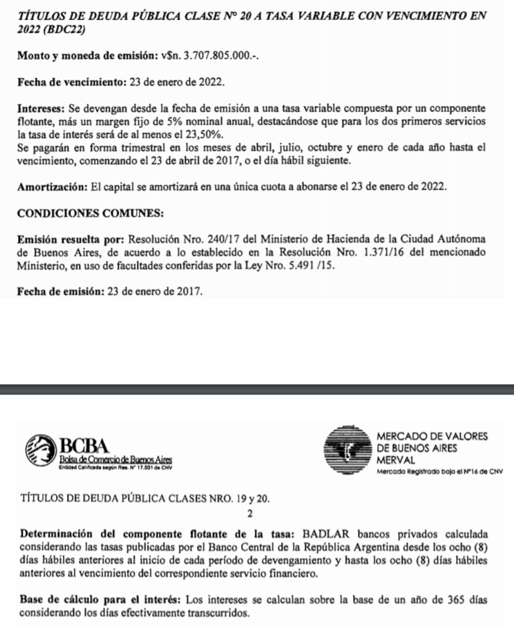

Datos de emisión |  | CABA 2022 - BDC22 |  |  |  |  |  | CABA 2022 - BDC22
Emisión | 23/01/2017 | Fecha | VR | Días | Interes | Amort. | Total | Fecha | VR | Días | Interes | Amort. | Total
Vencimiento | 23/01/2022 | 07/07/2021 | 100 |  |  |  | -108.00 | 07/07/2021 | 100 | 0 | 0.00 | 0 | 0.00
Margen | 5.00% | 23/07/2021 | 100 | 91 | 9.90 | 0.00 | 9.90 | 23/07/2021 | 100 | 91 | 9.90 | 0 | 9.90
BADLAR Última | 34.16% | 23/10/2021 | 100 | 92 | 10.01 | 0.00 | 10.01 | 23/10/2021 | 100 | 92 | 10.01 | 0 | 10.01
Cupón Actual | 39.16% | 23/01/2022 | 100 | 92 | 10.01 | 100.00 | 110.01 | 23/01/2022 | 100 | 92 | 10.01 | 100 | 110.01
Próxima BADLAR | 34.16%
Próximo Cupón | 39.16% |  |  |  |  | TIR | 46.25%
Último pago | 2021-04-23 |  |  |  |  | MD | 0.43

 |  | Upside a TIR |  |  | 40.00% | 110.30 | 2.13%
 |  |  |  |  | 45.00% | 108.45 | 0.41%

